상품제안서
코마 20수 베이직 라운드 (성인/아동) | 상품코드: S19217

 |  |  |  |  |  | 02-713-8555 | www.synergygift.co.kr
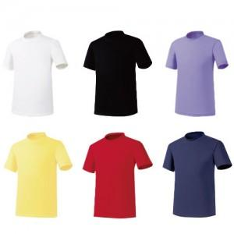 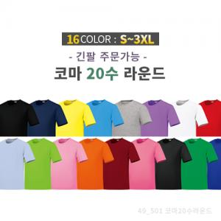

【상세/제작정보】

【인쇄/포장옵션】 | 실크, 자수 / OPP(비닐)

【공급단가】 | 수량 | 100~ | 500~ | 1,000~ | 3,000~
*VAT별도 | 단가 | 5,000원 | 4,810원 | 4,630원 | 4,440원

【상품 URL】 | https://www.synergygift.co.kr:443/src/goods_detail.php?gdno=12940

